Home
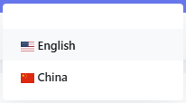
클릭 시 왼쪽 메뉴 접히고 펼쳐짐

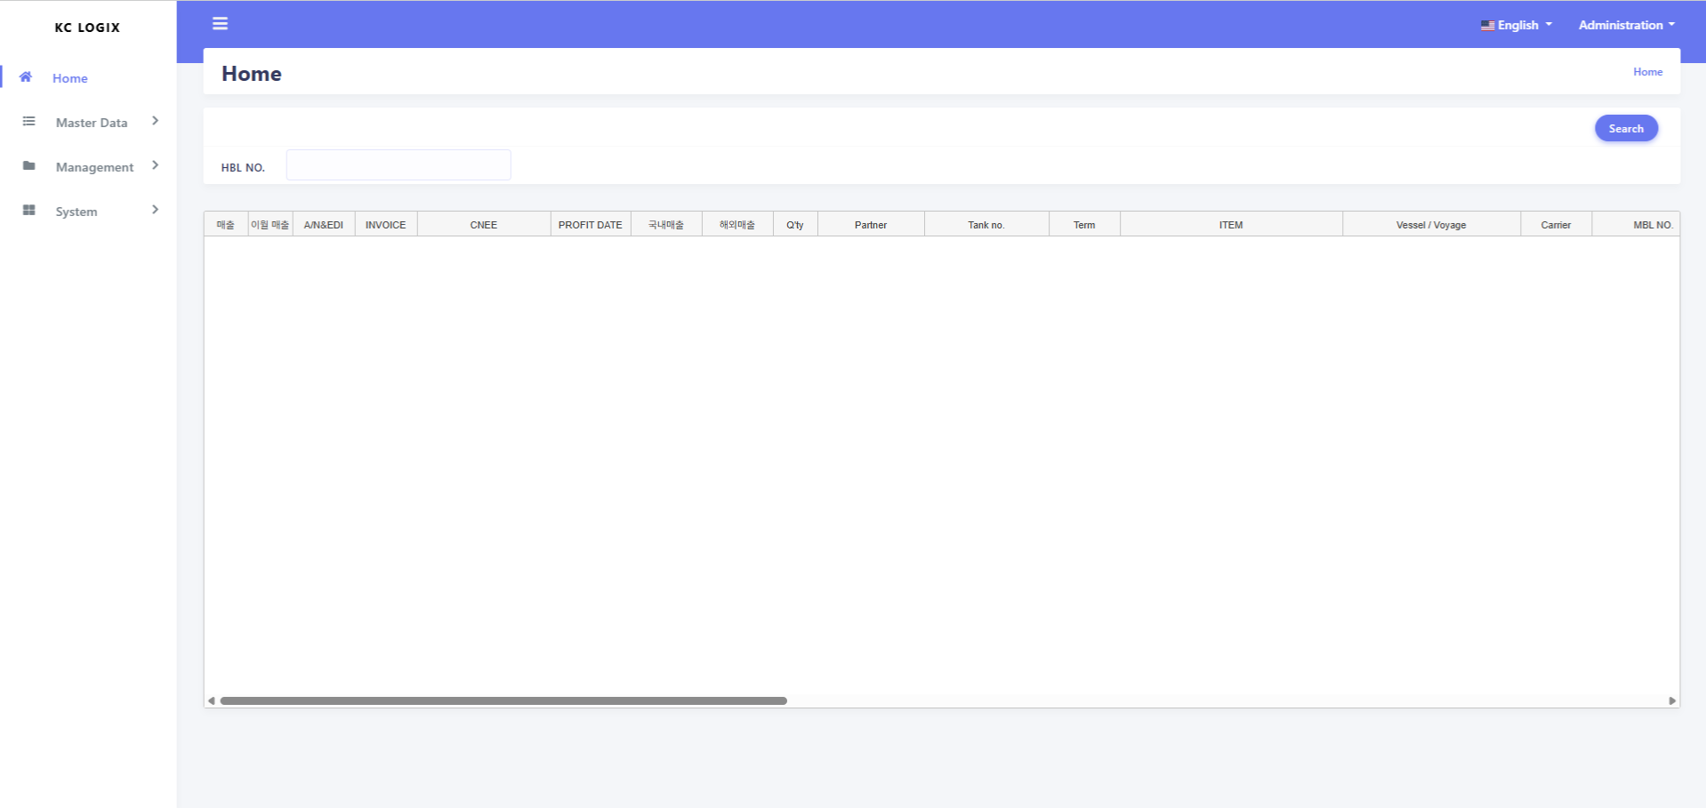
클릭 시 로그아웃 할 수 있음

클릭 시 영문 중문을 선택할수 있음

클릭 시 하위 메뉴가 펼쳐짐

Master-Terminal
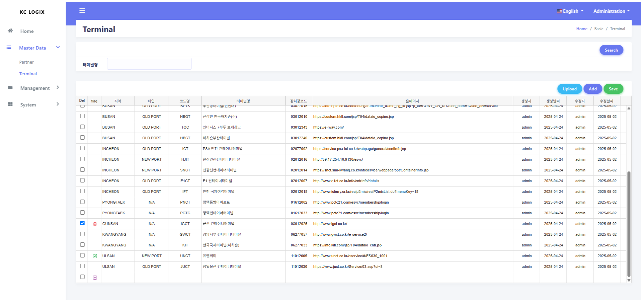
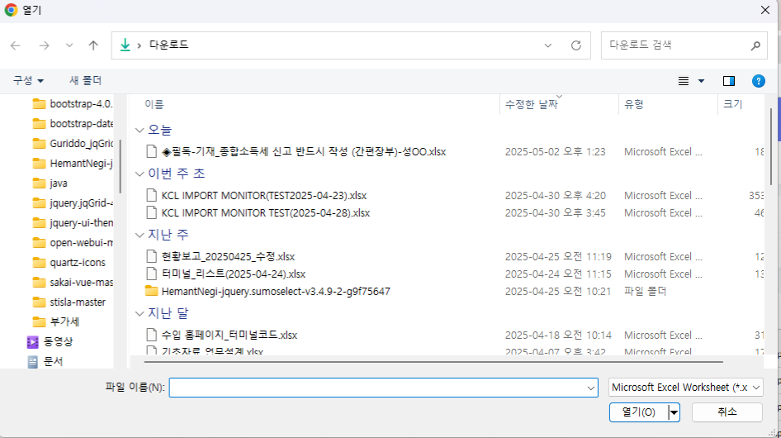

클릭 시 데이터를 조회한다.

터미널 명 입력 후 조회를 하면 해당 터미널 데이터만 조회 된다.
클릭 시 엑셀 파일을 선택 후 데이터를 업로드 한다.

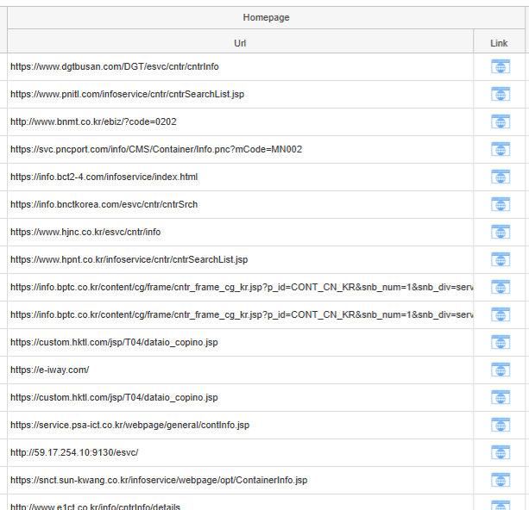
저장 클릭 시 데이터 (삭제,변경,신규) 데이터를 처리한다.

체크박스를 선택 시 해당 데이터를 삭제할 수 있다.

데이터 수정 시 수정 아이콘이 변경된다.

ADD 버튼 클릭 시 맨 하단에 신규 데이터를 등록할수 있는 행이 생성 된다.
클릭 시 해당 사이트 오픈됩니다.

Master-Partner
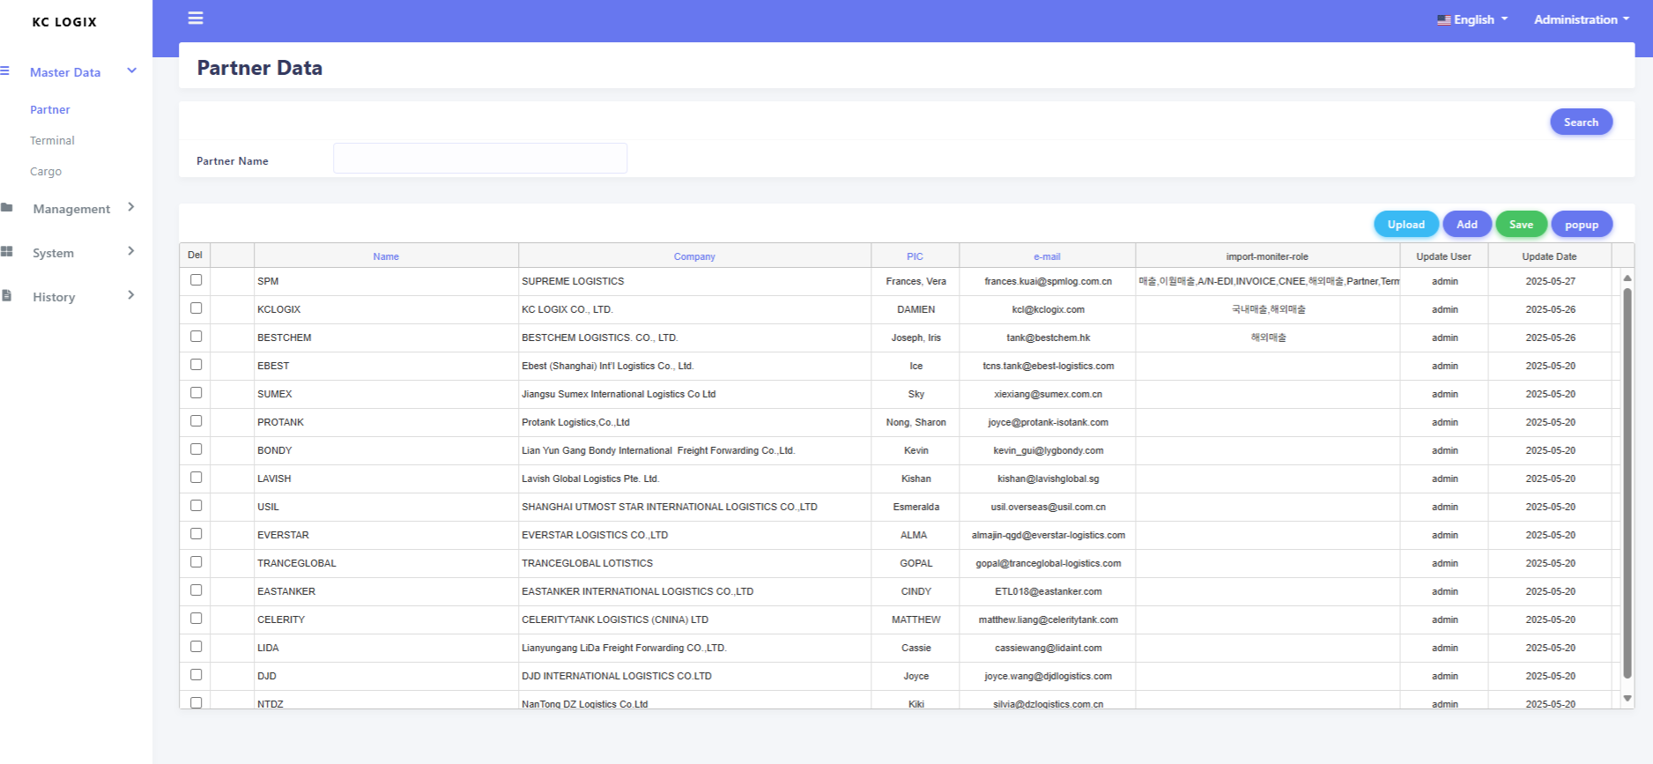
화면에 대한 사용법은 터미널 화면과 동일합니다.
데이터의 수정은 더블클릭 하시면 됩니다.

타이틀이 파랑색은 수정가능한 항목입니다. 모든 화면에 수정가능한 항목은 파링색으로 표현되어있습니다.

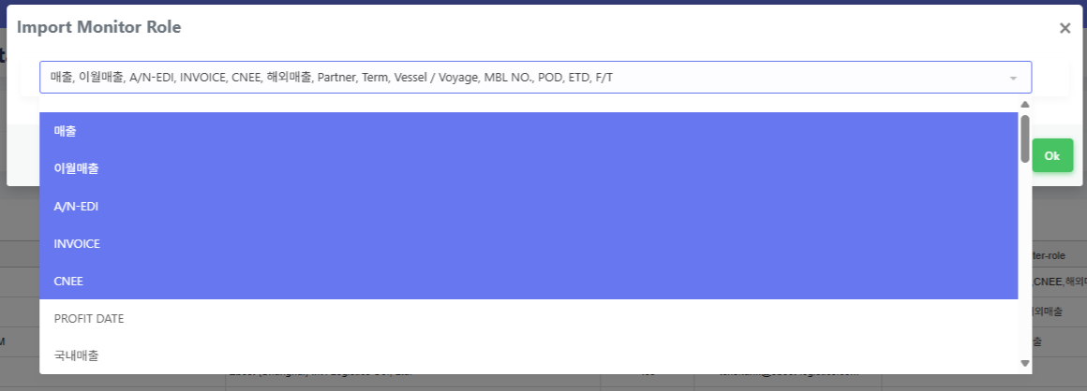
더블릭 시 팝업이 오픈되며 고객화면에서 숨김항목을 선택하고 OK 버튼 클릭
팝업이 종료되면 Save 버튼으로 저장하면 됩니다.

고객 화면에서 확인해보면 해당 항목이 보이지 않습니다.

Master-Customer
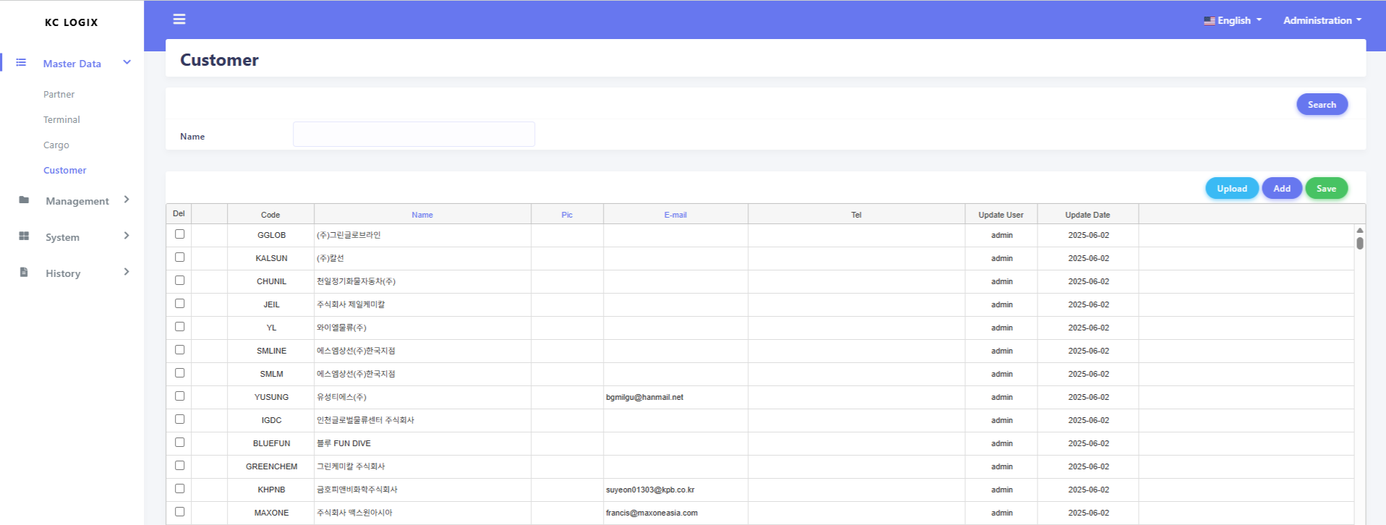

화면에 대한 사용법은 터미널 화면과 동일합니다.
데이터의 수정은 더블클릭 하시면 됩니다.

Master-Cargo
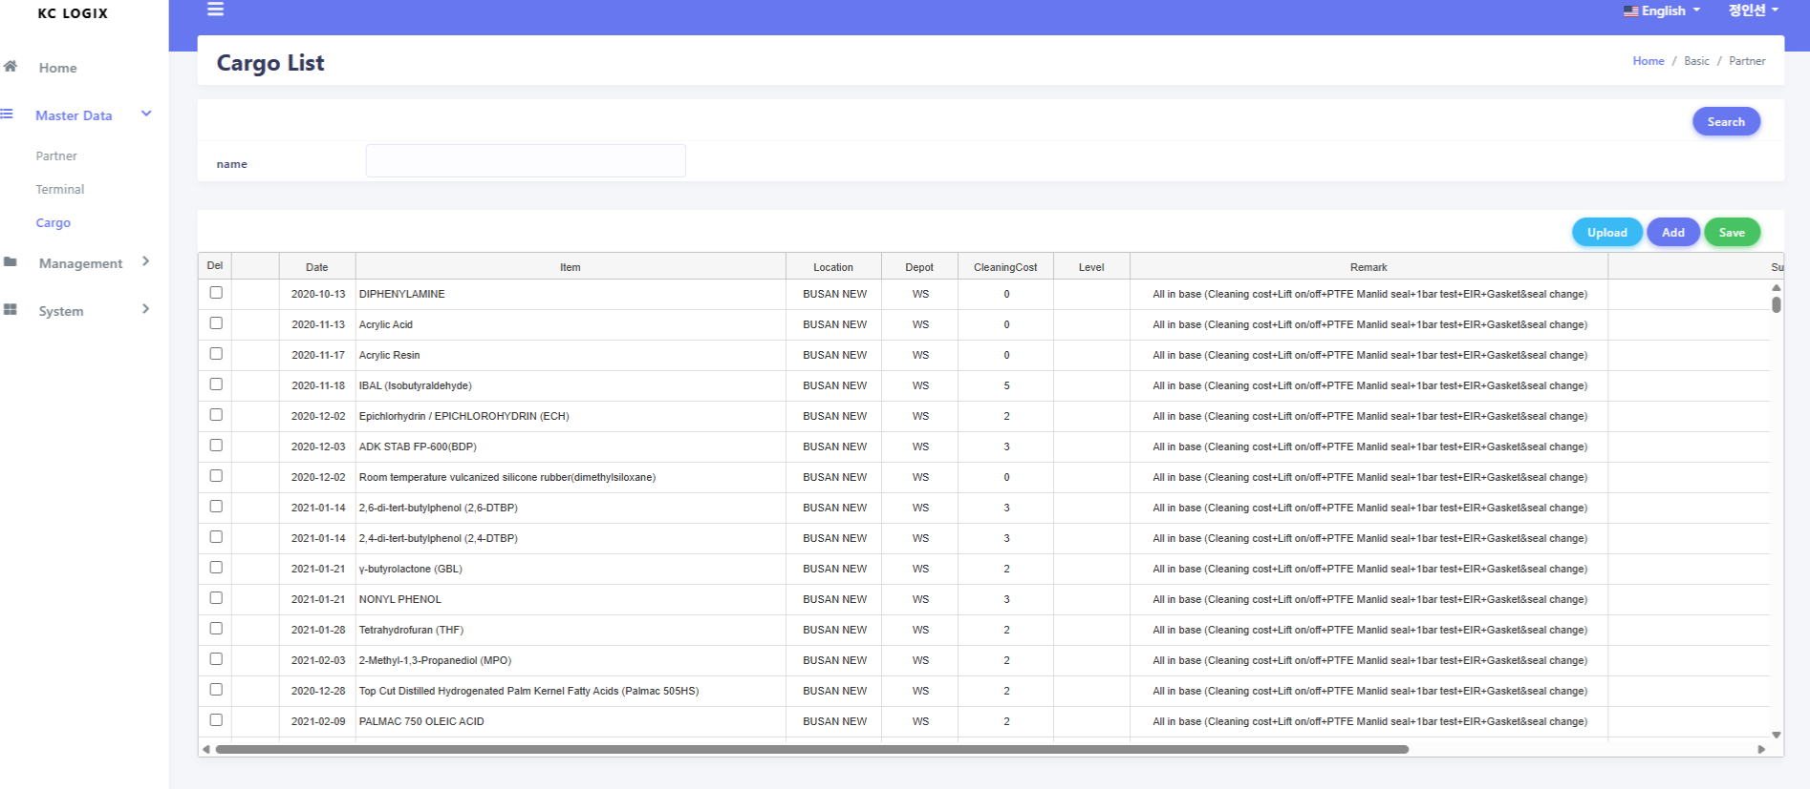

화면에 대한 사용법은 터미널 화면과 동일합니다.
데이터의 수정은 더블클릭 하시면 됩니다.

System-User
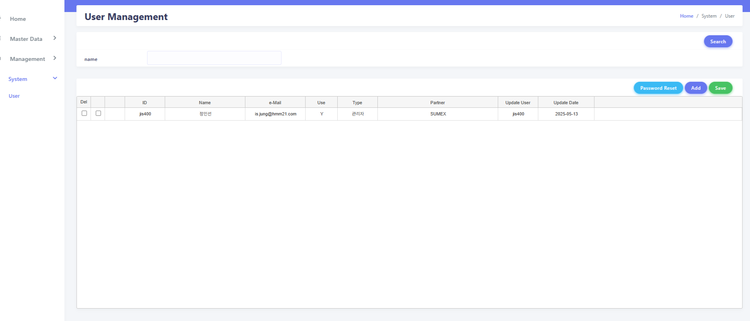

화면에 대한 사용법은 터미널 화면과 동일합니다.
데이터의 수정은 더블클릭 하시면 됩니다.

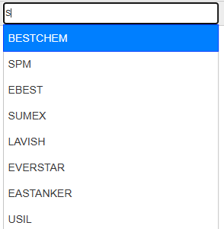

체크박스 체크한 후 Reset 클릭 등록된 메일로 변경된 비빌번호가 전송이 됩니다.
개발 진행중 (메일 계정 협의 중)

계정의 활성화 비활성화 기능입니다.
Y : 로그인 가능
N: 로그인 불가능

계정의 권한 입니다.
관리자 : KCLOGIX 직원
파트너: 고객
계정의 권한 입니다.
관리자 : KCLOGIX 직원
파트너: 고객
계정의 파트너 정보 등록입니다.
글자입력시 해당하는 파트너 정보가 나타납니다.

Management-Import Monitor(U)
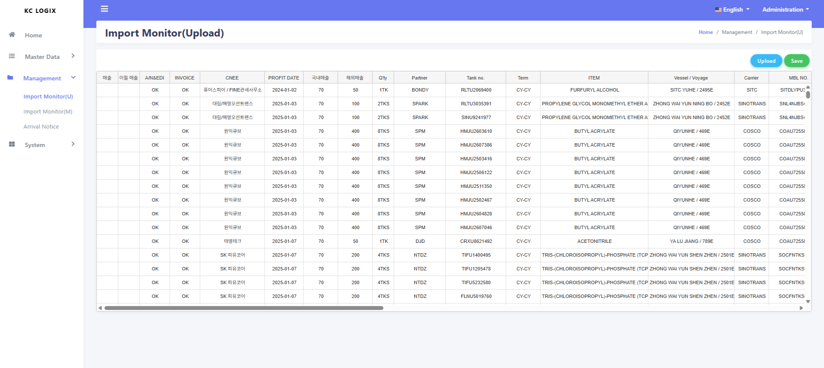

클릭 시 엑셀 파일을 선택 후 데이터를 업로드 한다.

데이터 확인 후 저장버튼 클릭하면 데이터가 저장된다.
성능을 위해 병합 및 데이터 포맷( US$) 처리하지 않는다.
되고록 엑셀 업로드는 사용하지 않는 방향으로 했으면 합니다.

Management-Import Monitor(M)
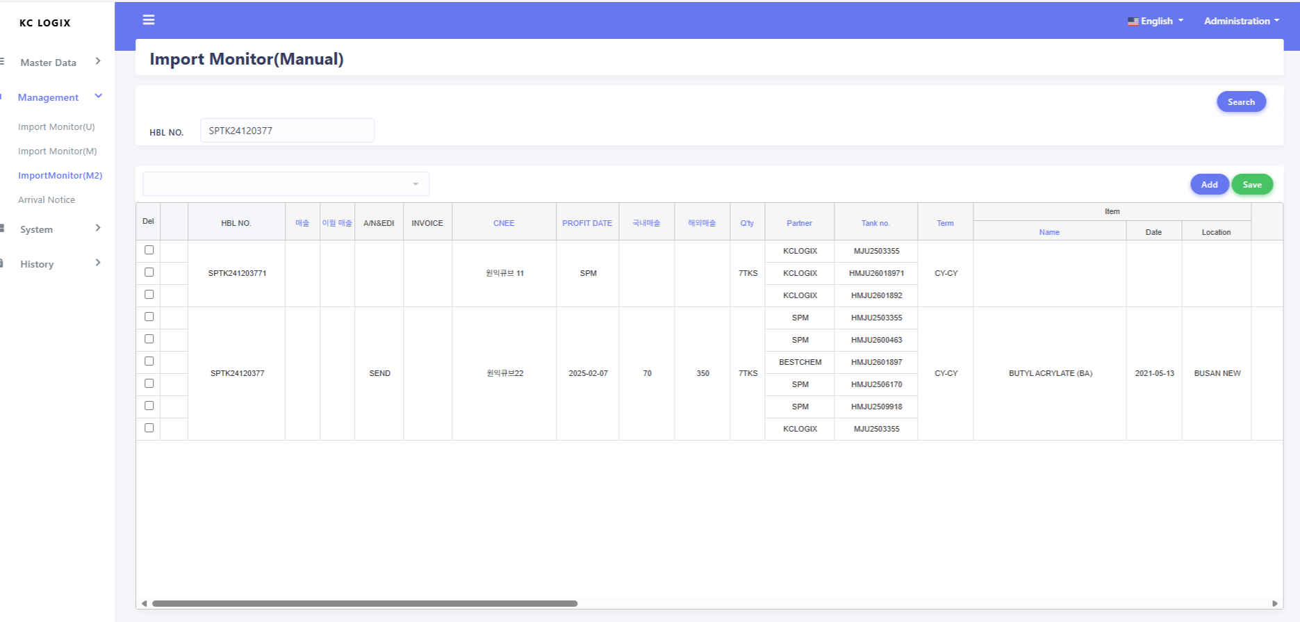

클릭 시 하단에 팝업을 선택하면 데이터가 숨김처리된다.

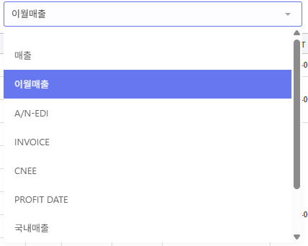

성능 이슈로 틀고정을 HBL NO 하나만 사용 하면 좋을것 같습니다. 체크 해주세요.
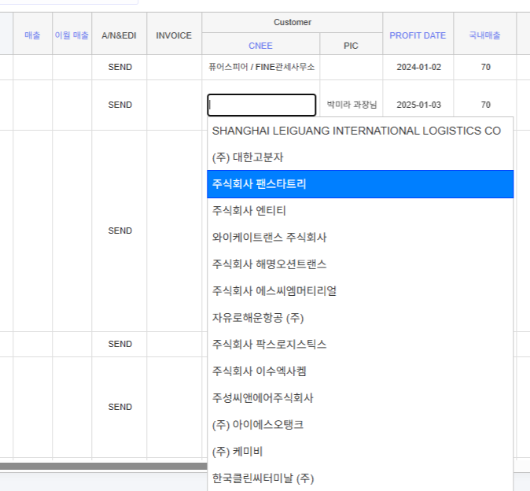

CNEE 더블클릭 시 선택창이 오픈되며 선택하면 PIC 담당자 명도 같이 셋팅됩니다.

Management-Arrival Notice
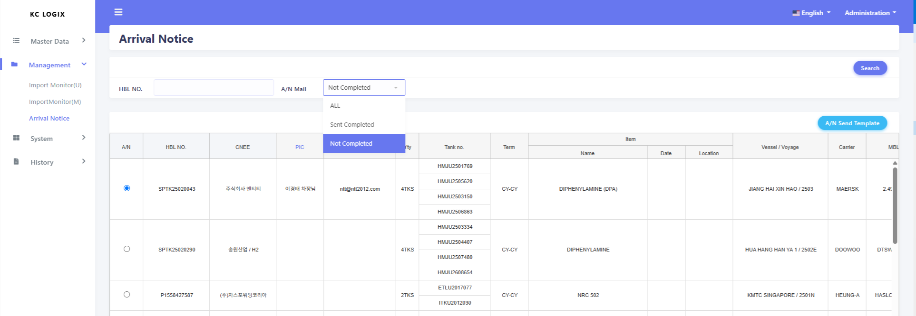
전송한 것과 안한것을 구분해서 조회가능하다.
메일 전송하기 위해 체크박스를 선택한다.

해당 템플릿 기준으로 메일이 전송된다.
Master 데이터 등록되어있는 파트너 정보로 메일이 전송된다.

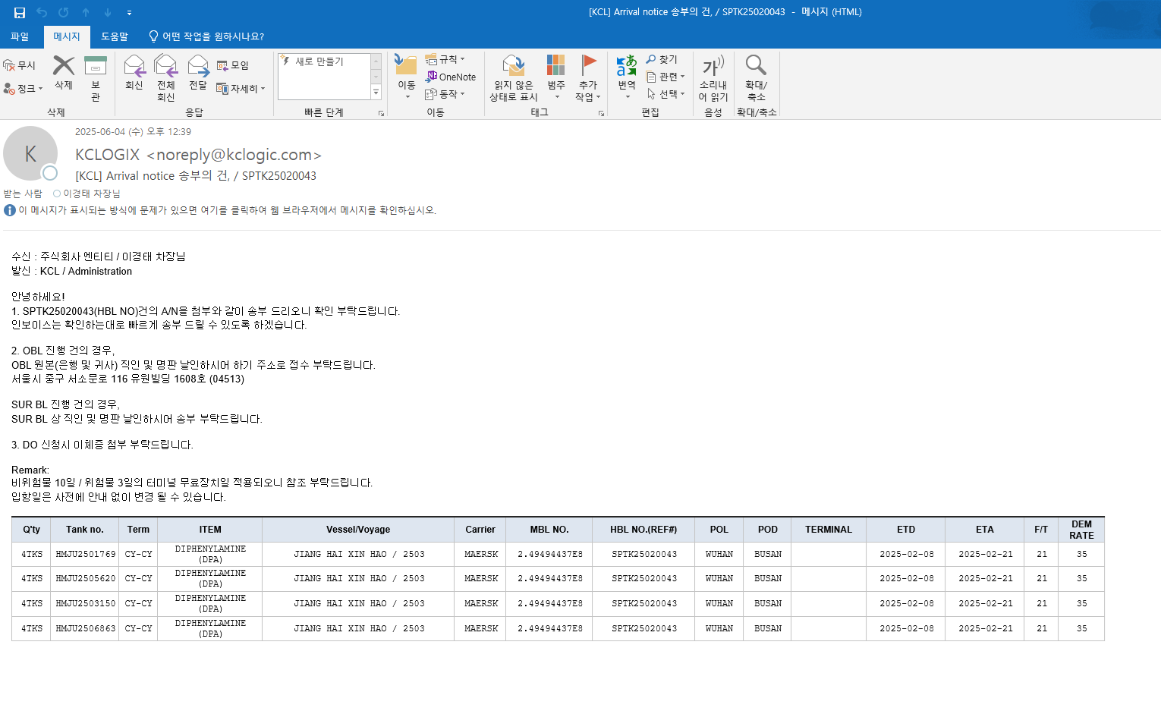

메일 내용 체크 부탁드립니다.

담당자 셋팅되지 않을 시 해당 메세지 발생합니다.

고객화면
고객에게 제공되는 화면은 Dashboard 한개여서 메뉴공간을 제거하였습니다. 추후에 메뉴가 필요한 시점일때 추가하면 됩니다.

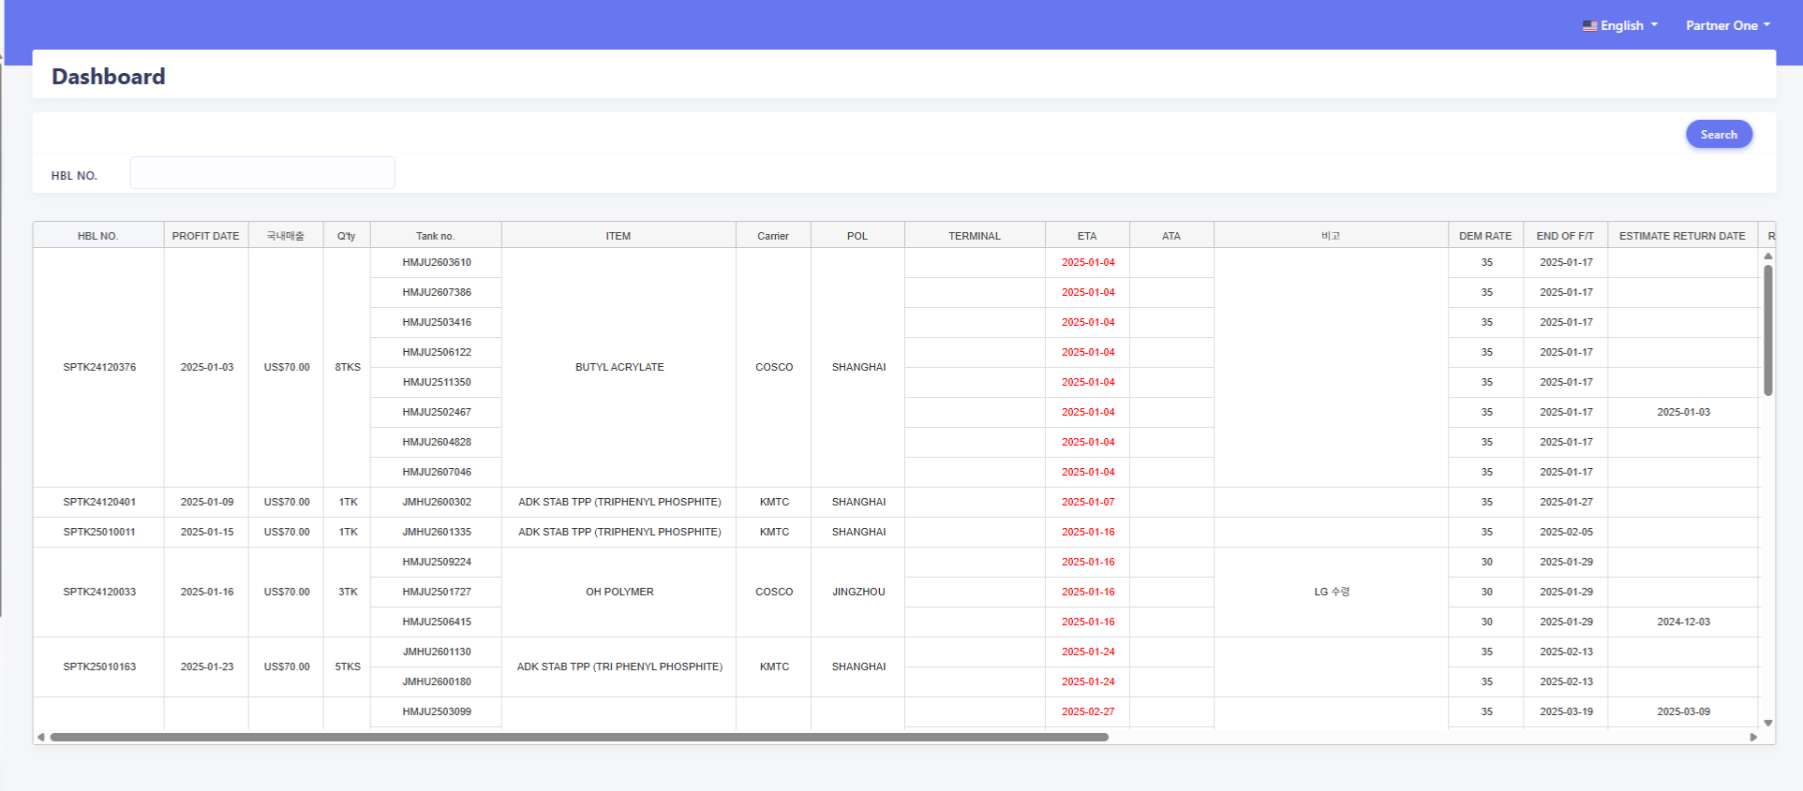

조회 시 로그인한 파트너 정보로 해당 파트너 데이터만 조회가 됩니다.

